個人種目申込一覧表
 | 2026年度第２回チャレンジ記録会茅野（2026.4.26・日 ） |  |  |  |  | 個人種目申込一覧表／茅野市陸上競技協会 |  |  |  | 【特記事項】 ○実施種目をご確認ください。 ○参加資格 2026年度陸連登録済者とする。申込時点までに陸連登録を 完了してエントリーすること。 ○申込団体は、１名以上の役員の協力をお願いします。資格の有無、希望 する係を選択してください。 ○参加制限：１人2種目以内 なお、小学男女のエントリーは1年生以上とします。(種目ごとのエントリー できる学年に注意すること。） ○上位所属/ｶﾃｺﾞﾘ欄を正しく選択して下さい。 ○性別/クラス を選択しないと種目が選択できません。 〇プログラム編成上、必ず公認記録もしくは目標記録を入力すること。 ○ビブナンバー欄記載について 登録番号欄に記入する番号（ﾋﾞﾌﾞﾅﾝﾊﾞｰ）は、次のとおりとします。 §中学生・高校生 2026年度長野県中体連・長野県高体連登録番号を記入 すること。 §長野県登録の一般、大学生は、JAAF STARTで登録をする際の 「登録番号」 のうち、各自のJAAF IDの下4桁を入力すること。また、ビブ ナンバーは各自で作成すること。(当該競技者のビブナンバーは配布しない。） 詳細は、長野陸上競技協会HP「2026年度一般競技者（大学生を含む）の 登録に関するお願い」を確認すること。 §県外登録の競技者は、空欄とすること。 §本記録会ビブナンバーの指定をされた団体等は、指定されたナンバーを 記入すること。 ○エントリー締め切りは、 2026年4月14日 23時59分 厳守です。 |  |  |  | チャレンジ記録会茅野 ビブナンバー割り当て一覧

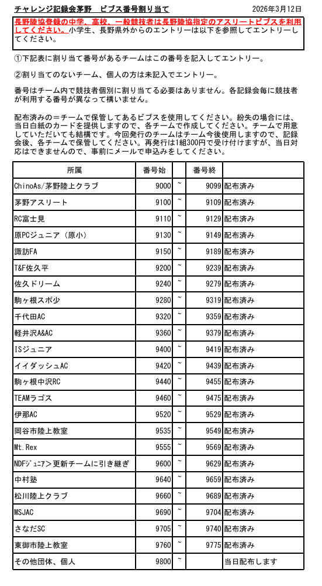
 | 上位所属/ｶﾃｺﾞﾘ |  | 団体名称 |  | 略称（全角7文字以内） "小","中","高"まで記載すること |  | 略称ｶﾅ（半角）

 | 申 込 責任者 | 氏名 |  |  | 電話番号 |  |  | 協力役員 希望係
 |  | 住所 |  |  |  | 協力役員審判 資格有無
 | ※下の人数～参加料の欄は、データ入力の場合自動的に計算されます。 |  |  |  |  | 協力役員氏名
 | 申込人数/ 種目数合計 |  |  | 参加料／種目 |  |  | リレー参加料 | 参加料合計
 | 0 | 0 |  | ¥0 |  |  | ¥0 | ¥0

 | Ｎｏ． | 性別 /ｸﾗｽ | ﾋﾞﾌﾞ ﾅﾝﾊﾞｰ | 氏名 | 学年 | 出場個人種目 |  |  | 登録 都道府県
 |  |  |  | 氏名(半角ｶﾅ) |  | 参考記録（公認最高記録または目標記録）
 | 記入例 | 小学男子 | ※右記注意事項参照 | 長野 陸夫 | 2 | 走高跳 | 走幅跳 |  | 長野
 |  |  |  | ﾅｶﾞﾉ ﾘｸｵ |  | 130 | 420
0 | 1
0
 | 2

 | 3 |  |  |  |  |  |  |  |  | 《実施個人種目一覧》
 |  |  |  |  |  |  |  |  |  | 小学男子 1年生以上 | 男子(中学生以上) | 小学女子 1年生以上 | 女子(中学生以上）
 | 4 |  |  |  |  |  |  |  |  | 60m 1～3年 | 100ｍ | 60m 1～3年 | 100ｍ
 |  |  |  |  |  |  |  |  |  | 100m 4～6年 | 200ｍ | 100m 4～6年 | 200ｍ
 | 5 |  |  |  |  |  |  |  |  | 80mH 4～6年 | 800ｍ | 80mH 4～6年 | 800ｍ
 |  |  |  |  |  |  |  |  |  |  | 1500ｍ |  | 1500ｍ
 | 6 |  |  |  |  |  |  |  |  | 走高跳 5～6年 | 110mH (1.067m-9.14m) | 走高跳 5～6年 | 100mH (0.838m-8.5m)
 |  |  |  |  |  |  |  |  |  | 棒高跳 3～6年 | 中学男子110mH (0.914m-9.14m) | 棒高跳 3～6年 | 中学女子100mH (0.762m-8.0m)
 | 7 |  |  |  |  |  |  |  |  | 走幅跳 3～6年 |  | 走幅跳 3～6年
 |  |  |  |  |  |  |  |  |  |  | 走高跳 |  | 走高跳
 | 8 |  |  |  |  |  |  |  |  | ジャベリックボール投 5～6年 | 棒高跳 | ジャベリックボール投 5～6年 | 棒高跳
 |  |  |  |  |  |  |  |  |  |  | 走幅跳 |  | 走幅跳
 | 9
 |  |  |  |  |  |  |  |  |  |  | 砲丸投(7.260kg) |  | 砲丸投(4.000kg)
 | 10 |  |  |  |  |  |  |  |  |  | 高校砲丸投(6.000kg) |  | 中学砲丸投(2.721kg)
 |  |  |  |  |  |  |  |  |  |  | 中学砲丸投(5.000kg)
0 | 11 |  |  |  |  |  |  |  |  |  |  |  | 円盤投(1.000kg)
0 |  |  |  |  |  |  |  |  |  |  | 円盤投(2.000kg)
 | 12 |  |  |  |  |  |  |  |  |  | 高校円盤投(1.750kg) |  | 中学女子 ジャベリックスロー
 |  |  |  |  |  |  |  |  |  |  | 中学円盤投(1.500kg)
 | 13
 |  |  |  |  |  |  |  |  |  |  | 中学男子 ジャベリックスロー
 | 14

 | 15

 | 16

 | 17

 | 18

 | 19

 | 20

0 | 21
0
 | 22

 | 23

 | 24

 | 25

 | 26

 | 27

 | 28

 | 29

 | 30

0 | 31
0
 | 32

 | 33

 | 34

 | 35

 | 36

 | 37

 | 38

 | 39

 | 40

0 | 41
0
 | 42

 | 43

 | 44

 | 45

 | 46

 | 47

 | 48

 | 49

 | 50

